原鍵盤設計
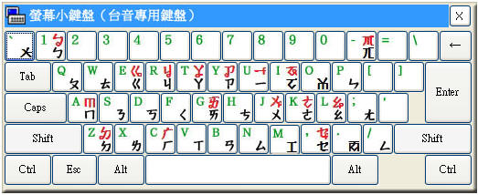
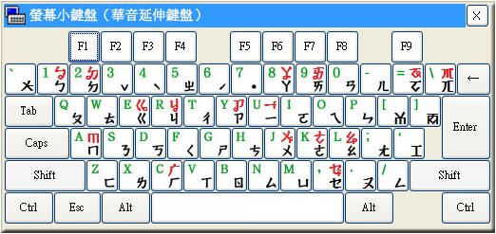

台語方音字典編碼
聲母與韻母表 |  |  |  |  | 韻母 |  |  |  |  | 入聲（以 ㄚ 為例）
序號 | 注音符號 | 鍵盤按鍵 | 字典編碼 | 拼音字母 | 序號 | 舒聲注音 | 促聲注音 | 字典編碼 | 拼音字母 | 序號 | 注音符號 | 國際音標 | 字典編碼 | 拼音字母 | 序號 | 1
1 | ㄅ | 1 | p | p | 1 | ㄧ | ㄧㆷ | i | i | 1 | ㄚ | a | a | a | 注音符號
 | ㄆ | a | P | ph |  | ㄨ | ㄨㆷ | u | u |  | ㄚㆷ | a? | a | ah | 台羅拼音
 | ㆠ | q | b | b |  | ㄚ | ㄚㆷ | a | a |  | ㆩ | ã | Na | ann | 輸入碼
 | ㄇ | 2 | b | m |  | ㆦ | ㆦㆷ | o | oo |  | ㆩㆷ | ãʔ | Na | annh | 按鍵字元
 | ㄉ | w | t | t |  | ㆤ | ㆤㆷ | o | o |  | ㆰ | am | aB | am
 | ㄊ | s | T | th |  | ㆦ | ㆦㆷ | e | e |  | ㄚㆴ | ap̚ | aB | ap
 | ㄋ | x | d | n |  | ㄞ | ㄞㆷ | I | ai |  | ㄢ | an | aD | an
 | ㄌ | e | d | l |  | ㄠ | ㄠㆷ | U | au |  | ㄚㆴ | at̚ | aD | at
 | ㄍ | E | k | k |  | ㄧㄨ | ㄧㄨㆷ | iu | iu |  | ㄤ | aŋ | aG | ang
 | ㄎ | D | K | kh |  | ㄧㄚ | ㄧㄚㆷ | ia | ia |  | ㄚㆻ | ak̚ | aG | ak
 | ㆣ | d | g | g |  | ㄧㄜ | ㄧㄜㆷ | io | io
 | ㄫ | c | G | ng |  | ㄧㄠ | ㄧㄠㆷ | iU | iau
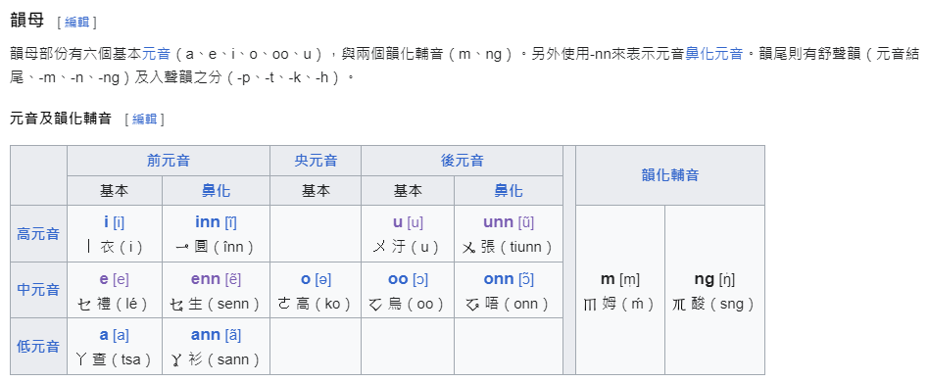
 | ㄗ | y | z | ts |  | ㄨㄧ | ㄨㄧㆷ | ui | ui
 | ㄘ | h | c | tsh |  | ㄨㄚ | ㄨㄚㆷ | ua | ua
 | ㆡ | b | j | j |  | ㄨㆤ | ㄨㆤㆷ | ue | ue
 | ㄙ | n | s | s |  | ㄨㄞ | ㄨㄞㆷ | uI | uai
 | ㄐ | Y | Z | tsi
 | ㄑ | H | C | tshi
 | ㆢ | B | J | ji | 韻母
 | ㄒ | N | S | si | 序號 | 舒聲注音 | 促聲注音 | 字典編碼 | 拼音字母
 | ㄏ | r | h | h | 1 | ㆪ |  | Ni | inn
 | ㄚ | * | a | a |  | ㆫ |  | Nu
 | ㆩ | i | Na | ann |  | ㆩ |  | Na | ann
 | ㆦ | I | O | o |  | ㆧ |  | No | onn
 | ㆧ | k | NO | onn |  | ㆥ |  | Ne | enn
 | ㄜ | o | o | o |  | ㆮ |  | NI | ainn
 | ㆤ | O | e | e |  | ㆯ |  | NU | aunn
 | ㆥ | 9 | Ne | enn |  | ㄧㆫ |  | Niu | iunn
 | ㄧ | U | i | i |  | ㄧㆩ | ㄧㆩㆷ | Nia | iann
 | ㆪ | j | Ni | inn |  | ㄧㆧ |  | Nio | ionn
 | ㄨ | J | u | u |  | ㄧㆯ |  | NiU | iaunn
 | ㆫ |  | Nu | unn |  | ㄨㆪ |  | Nui | uinn
 | ㄞ | ( | I | ai |  | ㄨㆩ |  | Nua | uann
 | ㆮ | l | NI | ainn |  | ㄨㆥ |  | Nue | uenn
 | ㄠ | L | U | au |  | ㄨㆮ | ㄨㆮㆷ | NuI | uainn
 | ㆯ | , | NU | aunn
 | ㆰ | < | aB | am
 | ㆱ | m | oB | om | ㆬ韻尾
 | ㆬ | 0 | B | m | 序號 | 舒聲注音 | 促聲注音 | 字典編碼 | 拼音字母
 | ㄢ | p | aD | an | 1 | ㄧㆬ |  | iB | im
 | ㄣ | ; | iD | in |  | ㆰ |  | aB | am
 | ㄤ | : | aG | ang |  | ㆱ |  | oB | om
 | ㆲ | / | OG | ong |  | ㄧㆰ |  | iaB | iam
 | ㄥ | - | oG | -ng
 | ㆭ | u | G
 |  | 4 |  | 1 | ㄣ韻尾
 | ˋ | 3 |  | 2 | 序號 | 舒聲注音 | 促聲注音 | 字典編碼 | 拼音字母
 | ˪ | b |  | 3 | 1 | ㄣ |  | n | D
 | ㆴ | t |  | p4 |  | ㄧㄣ |  | in | iD
 | ㆵ | g |  | t4 |  | ㄨㄣ |  | un | uD
 | ㆻ | z |  | k4 |  | ㄢ |  | an | aD
 | ㆷ | 6 |  | h4 |  | ㄧㄢ |  | ian | iaD
 | ˊ | 5 |  | 5 |  | ㄨㄢ |  | uan | uaD
 | ˫ | 7 |  | 7
 | ˙ |  |  | 8
 |  |  |  |  | ㆭ韻尾
 |  |  |  |  | 序號 | 舒聲注音 | 促聲注音 | 字典編碼 | 拼音字母
 |  |  |  |  | 1 | ㄤ |  | aG | ang
 |  |  |  |  |  | ㄥ |  | oG
 |  |  |  |  |  | ㆲ |  | OG | ong
 |  |  |  |  |  | ㄧㄤ |  | iaG | iang
 |  |  |  |  |  | ㄧㄥ |  | ioG | ing
 |  |  |  |  |  | ㄧㆲ |  | ioG | iong
 |  |  |  |  | 7 | ㄨㄤ |  | uaG | uang

 |  |  |  |  | 韻化聲母
 |  |  |  |  | 序號 | 舒聲注音 | 促聲注音 | 字典編碼 | 拼音字母
 |  |  |  |  | 1 | ㆬ |  | B | m
 |  |  |  |  |  | ㆭ |  | G | ng

參考鍵盤
